campione
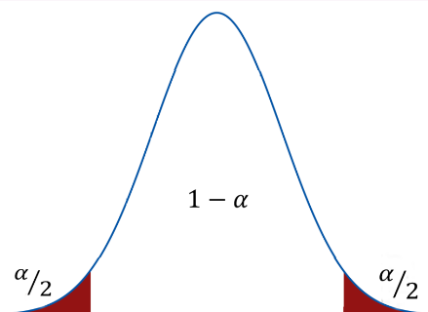
id | Sesso | Cittadinanza
10552 | F | italiano | numerosità campionaria | 50
41476 | M | straniero | proporzione di italiani campionaria | 0.760
30648 | M | italiano | varianza proporzione campionaria | 0.0036
15038 | F | italiano | deviazione standard campionaria | 0.0604
18640 | M | straniero | alfa | 0.05
23932 | M | italiano | Z | 1.960
22060 | F | straniero | limite inferiore | 0.642
41060 | M | italiano | limite superiore | 0.878
28555 | M | italiano
29105 | F | straniero
40303 | M | straniero
28786 | F | straniero
22685 | M | italiano
1426 | M | italiano
28288 | M | straniero
11785 | M | italiano
15172 | F | italiano
23795 | F | straniero
22661 | F | italiano
38365 | M | straniero
1723 | F | italiano
12199 | M | italiano
32976 | M | italiano
19348 | F | italiano
34844 | M | italiano
17933 | F | italiano
40912 | M | italiano
13579 | F | italiano
658 | F | italiano
2111 | M | italiano
17914 | M | italiano
6190 | F | italiano
11843 | F | italiano
26746 | M | italiano
18254 | M | straniero
31890 | M | italiano
940 | M | italiano
9289 | M | italiano
24666 | M | italiano
13590 | M | italiano
26661 | M | italiano
3186 | F | italiano
35150 | M | straniero
29111 | F | straniero
2770 | M | italiano
18981 | F | italiano
11939 | F | italiano
32368 | M | italiano
21065 | M | italiano
4936 | M | italiano

